Hoja 1
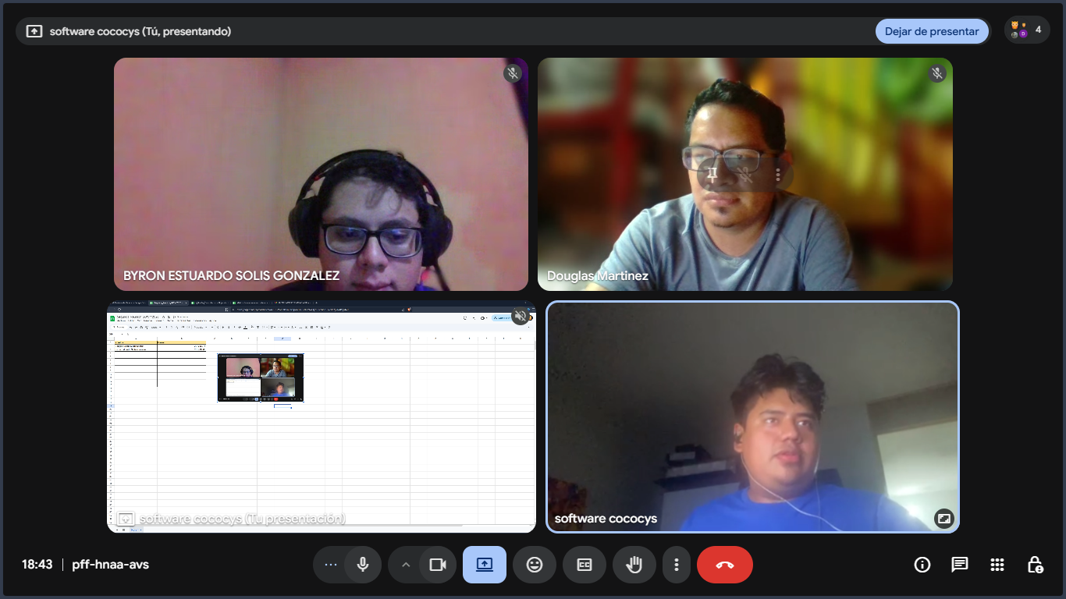
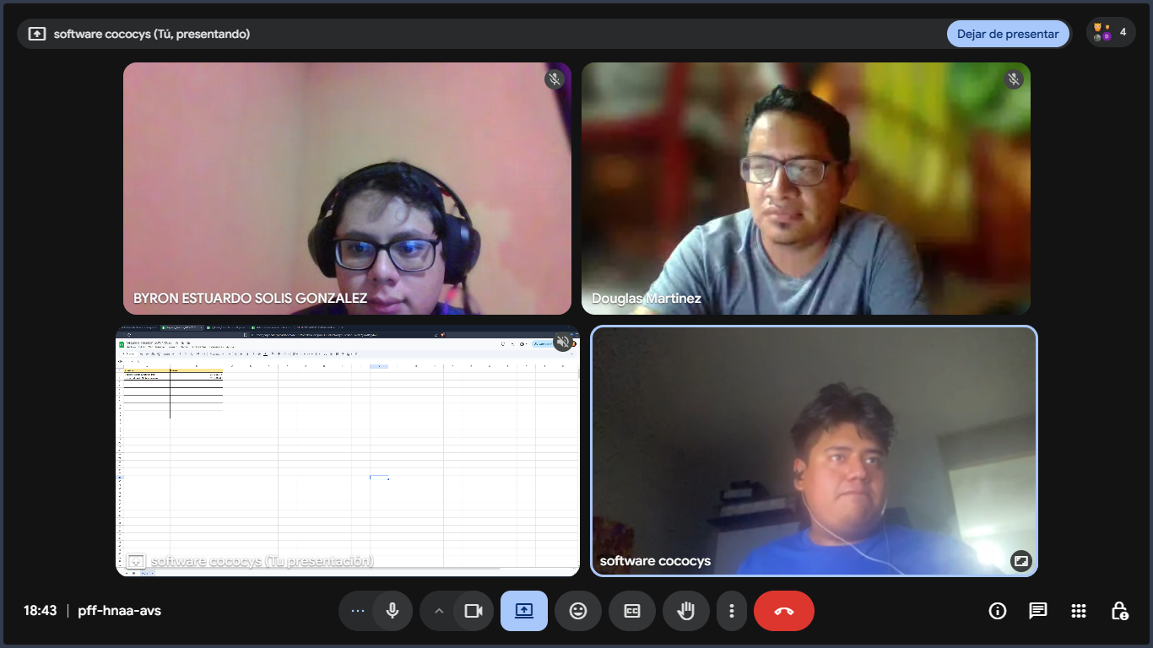
Nombre | Carnet
Douglas Josue Martinez Huit | 201708975
Byron Estuardo Solís González | 201906588

